結合試験仕様書
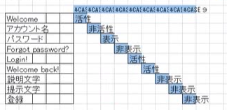
結合試験仕様書 |  |  |  |  |  | 論理名称 |  | システムID |  |  | 会社名
 |  |  |  |  |  | 物理名称 |  | システム名称 |  |  | 実施者

№ |  |  |  | 項目 |  |  | 実 | 机 | テストケース |  |  | 実施日 | 結果
１ |  |  |  | ログイン画面
 | １ |  |  | URLによりGoogle Chromeで開く |  |  |  |  | ①ログイン画面が表示されること
 |  |  |  | （URL：http://localhost:8080/） |  |  |  |  | ②各ボタン、イメージなど画面仕様書と一致すること
 |  |  |  |  |  |  |  |  | ③ユーザ名、パスワードが空欄であること
 |  |  |  |  |  |  |  |  | ④ログインボタンとクリアリンク、新規作成リンクが有効であること
 | ２ |  |  | パスワード入力 |  |  |  |  | ①入力内容は「＊」で表示されること
 | ３ |  |  | ログインボタン |  |  |  |  | ①ログイン情報が正しい場合、メインメニュー画面へ遷移すること
 |  |  |  |  |  |  |  |  | ②ユーザ名不正の場合
 |  |  |  |  |  |  |  |  |  | ・「ユーザ情報が存在しません。」メッセージを表示がされること
 |  |  |  |  |  |  |  |  |  | ・ユーザ名が空欄にすること
 |  |  |  |  |  |  |  |  | ③パスワード不正の場合
 |  |  |  |  |  |  |  |  |  | ・「暗証番号は間違いました。」メッセージが表示されること
 |  |  |  |  |  |  |  |  |  | ・パスワードが空欄にすること
 |  |  |  |  |  |  |  |  | ④エラーが発生する場合
 | ４ |  |  | クリアリンク |  |  |  |  | ①クリアリンクをクリックした後、アラートが出る場合
 |  |  |  |  |  |  |  |  |  | ・OKボタン押下後、入力された情報をクリアすること。
 |  |  |  |  |  |  |  |  |  | ・閉じボタン押下後、該当アレーとを閉じること。
 | ５ |  |  | 新規作成リンク |  |  |  |  | ①新規作成リンクをクリックした後、「TE_D0002新規ユーザ登録画面」へ遷
 |  |  |  |  |  |  |  |  | 移すること。

 |  | 初期表示（１．DB取得なし ２.DBからデータ取得して表示すること。）

 |  |  | １－１.各ボタン、イメージなど画面仕様書と一致すること

 |  |  | １－２．SQL正しいことを確認

 |  |  |  |  | SQLシート

 |  | 画面制御

 |  |  | 初期表示

 |  |  |  | 遷移元が画面１の場合、自画面では、初期表示の各項目（活性/非活性、表示/非表示）

エビデンス
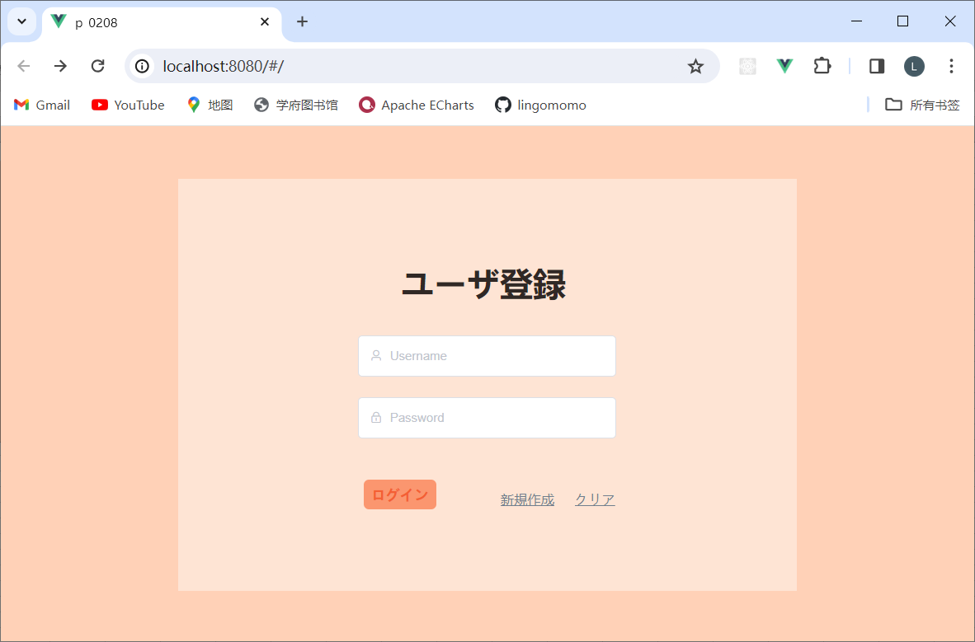
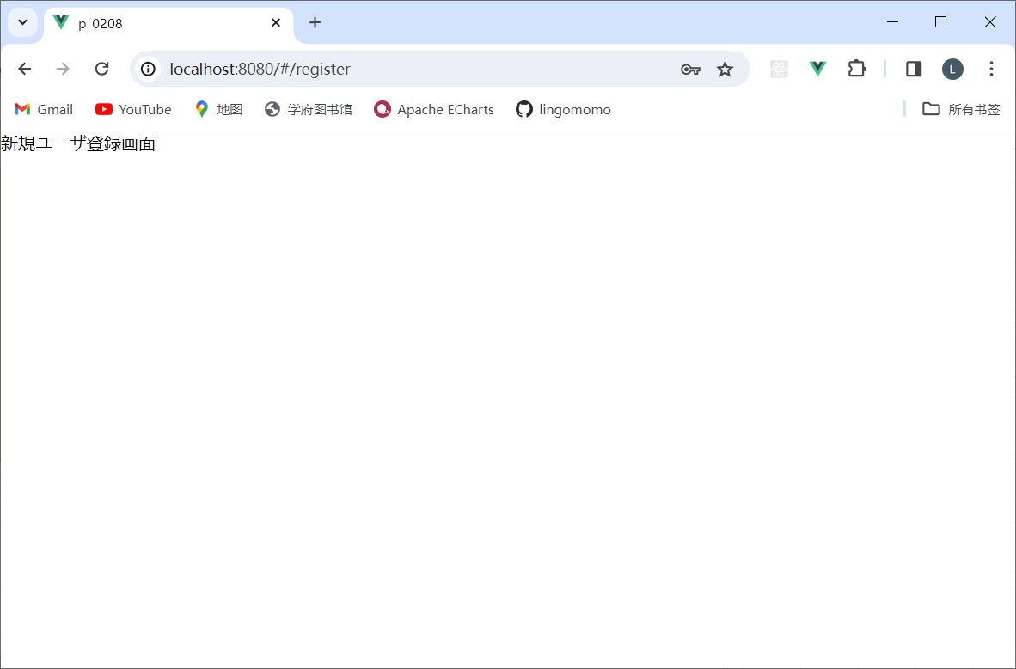
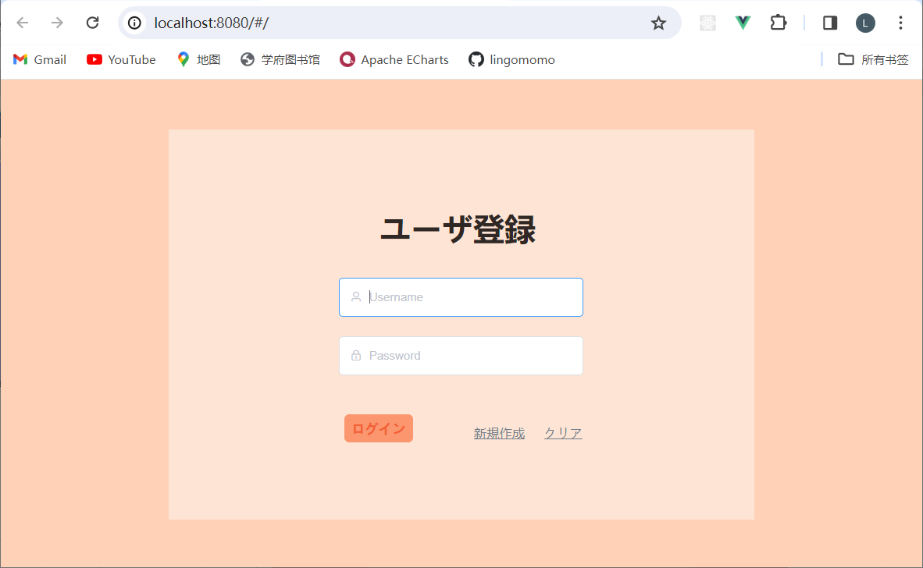
１－１

①ログイン画面が表示されること

③ユーザ名、パスワードが空欄であること

④ログインボタンとクリアリンク、新規作成リンクが有効であること

１－２
 | 「123ww!」をﾊﾟｰｽﾜｰﾄﾞに入力すると以下のようになります


①入力内容は「＊」で表示されること

１－３

 | ■事前確認

 |  | 「b53b3a3d6ab90ce0268229151c9bde11」は「５５」を暗号化した形式

データベースに以下のユーザIDとパースワードがある

 | ①ログイン情報が正しい場合、メインメニュー画面へ遷移すること

 | usernameとpasswordﾞに「ww」、「55」を入力して、ﾛｸﾞｲﾝを押すと以下のようになります
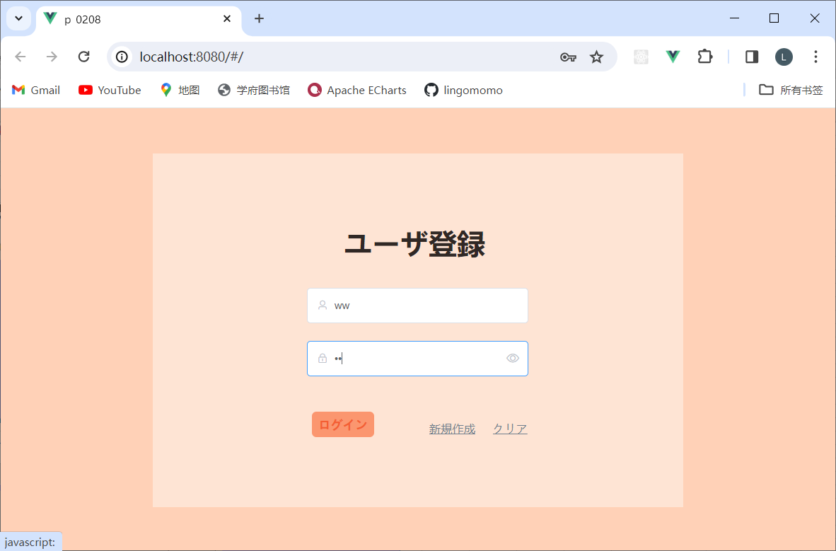

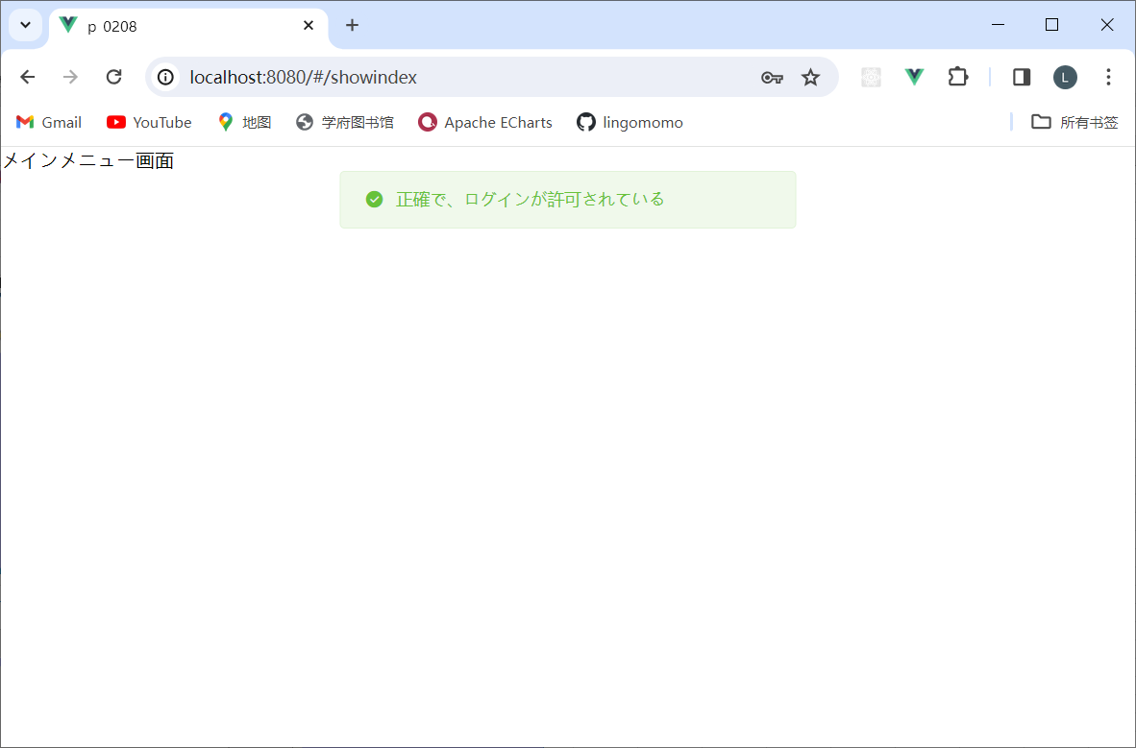

 | ログ

 | ②ユーザ名不正の場合
 | ・何も入力しなくて、ﾛｸﾞｲﾝを押すと以下のようになります
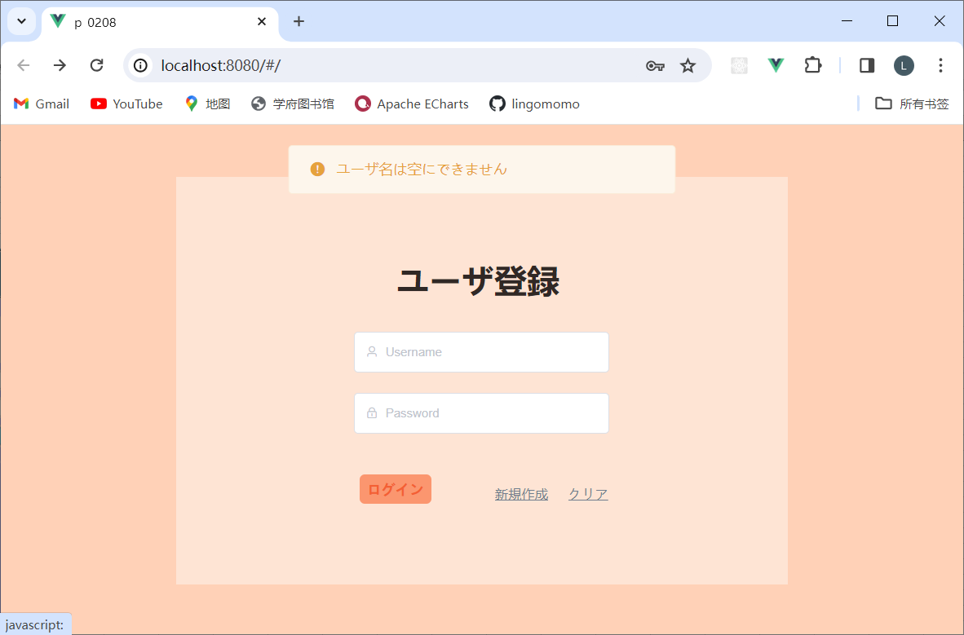

・ユーザIDが空欄になること

 | MySQL

 | ・usernameとpasswordﾞに「w」、「55」を入力して、ﾛｸﾞｲﾝを押すと以下のようになります
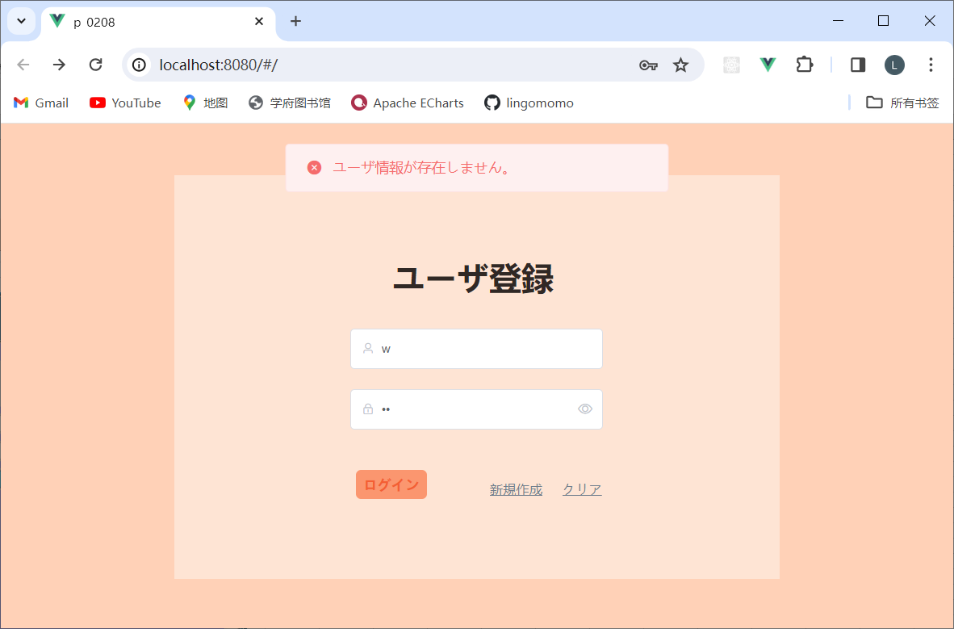

・「ユーザ情報が存在しません。」メッセージを表示がされること

 | ログ

 | MySQL

 | ③パスワード不正の場合
 | ・usernameに「ww」を入力して、ﾛｸﾞｲﾝを押すと以下のようになります


・パスワードが空欄にすること

 | ・usernameとpasswordﾞに「ww」、「5」を入力して、ﾛｸﾞｲﾝを押すと以下のようになります

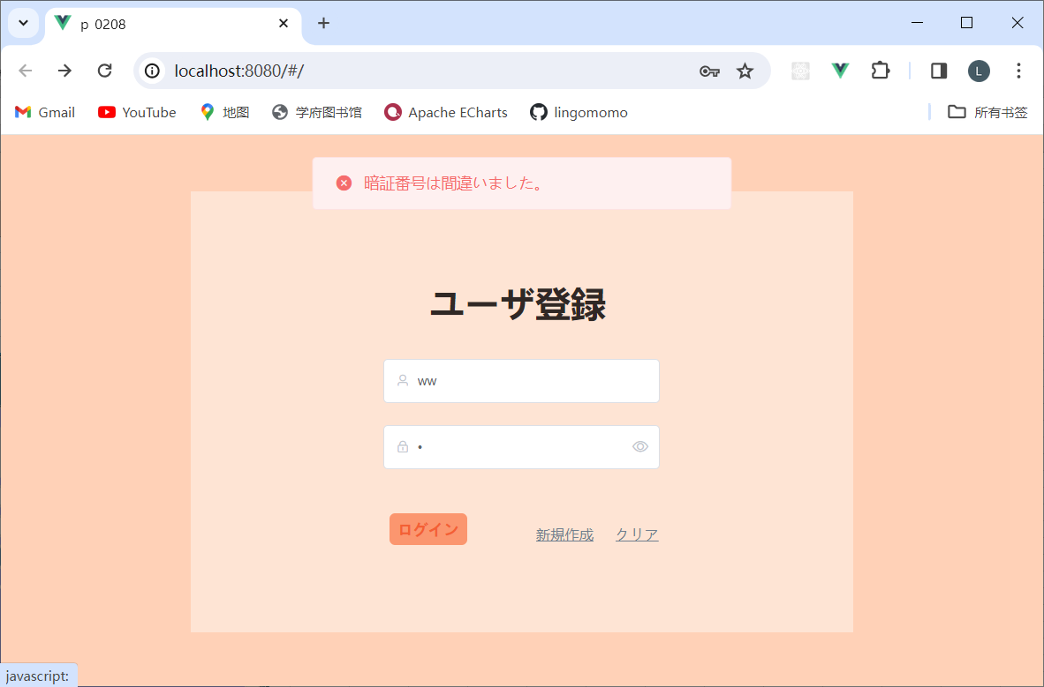

・「暗証番号は間違いました。」メッセージが表示されること

 | ログ

 | ④エラーが発生する場合

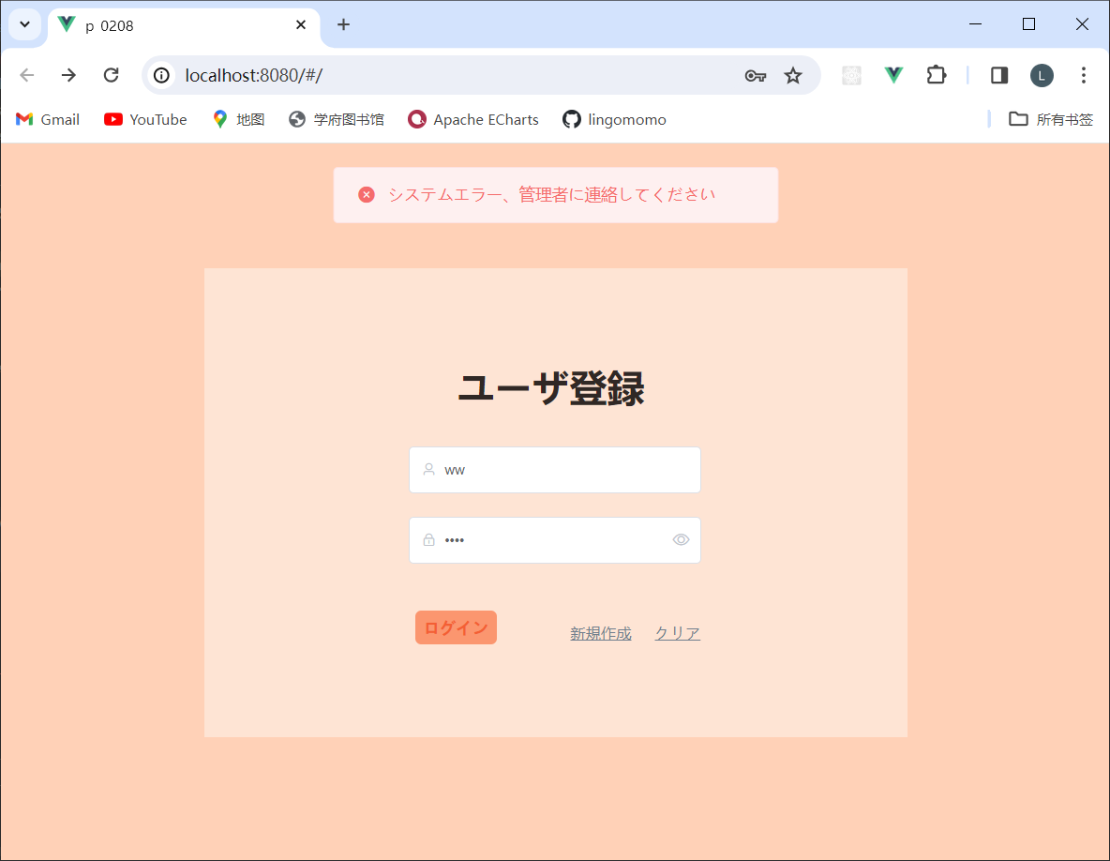

エラーメッセージが表示されること



１－４
 | クリアリンクをクリックした後、アラートが出る場合

ﾒｲﾝﾒﾆｭｰの新規登録ボタンを押すと、新規登録画面に遷移する

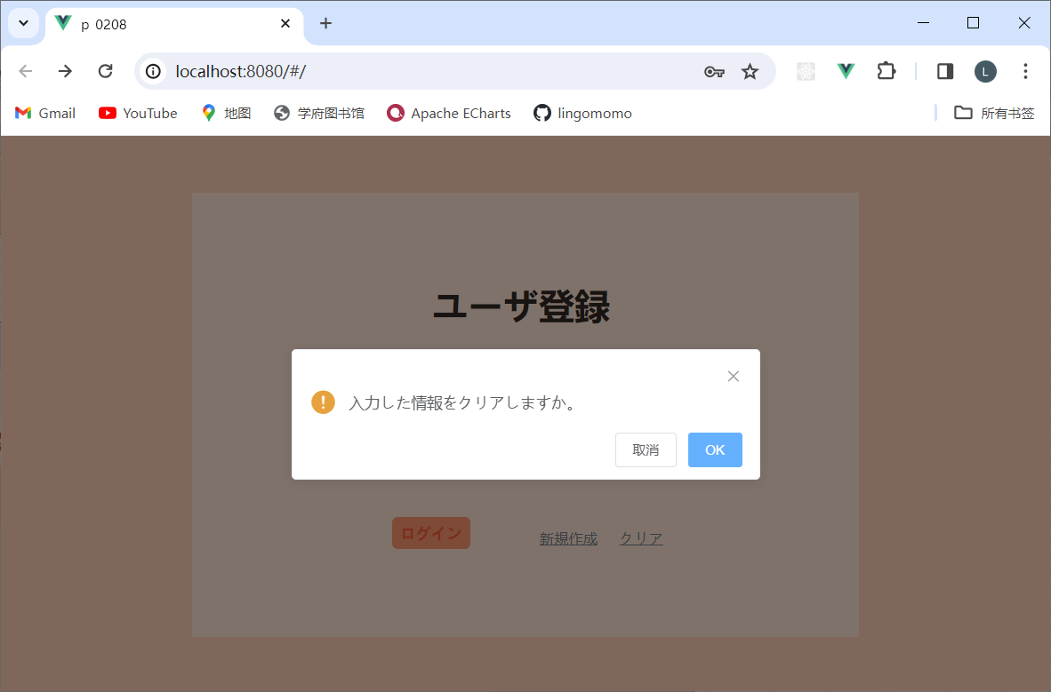


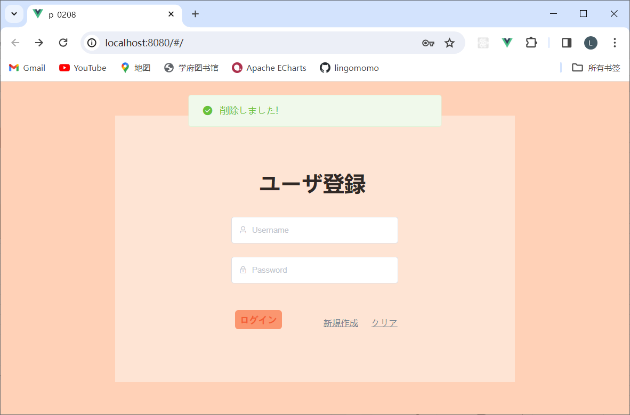

閉じボタン押下後、該当アレーとを閉じること。
OKボタン押下後、入力された情報をクリアすること。

１－５
 | 新規作成リンクをクリックした後、「新規ユーザ登録画面」へ遷移すること。

